申請手続きについて
建築物エネルギー性能確保計画申請のお手続きにあたって

提出書類について
・ 省エネ判定業務申込書（１部）
・ 計画書および添付図書（正・副）各１部 ※ 添付図書に設計者記名をお願いいたします。
・ 委任状 ※ 建築主（提出者）と代理者の契約等に基づき必要に応じて提出ください。
※ 提出図書チェックシートもご参照ください。
※ 電子申請の場合は、アップロードしていただくデータが正となり、審査後にデータ（副）をダウンロードしていただきます。
※ 提出書類における各種押印は、手続き上では不要となりました。

対象の建築物について
・ 非住宅部分が300㎡以上の新築
・ 建築物の増改築の場合、下図の「適合性判定」が対象の建築物となります。
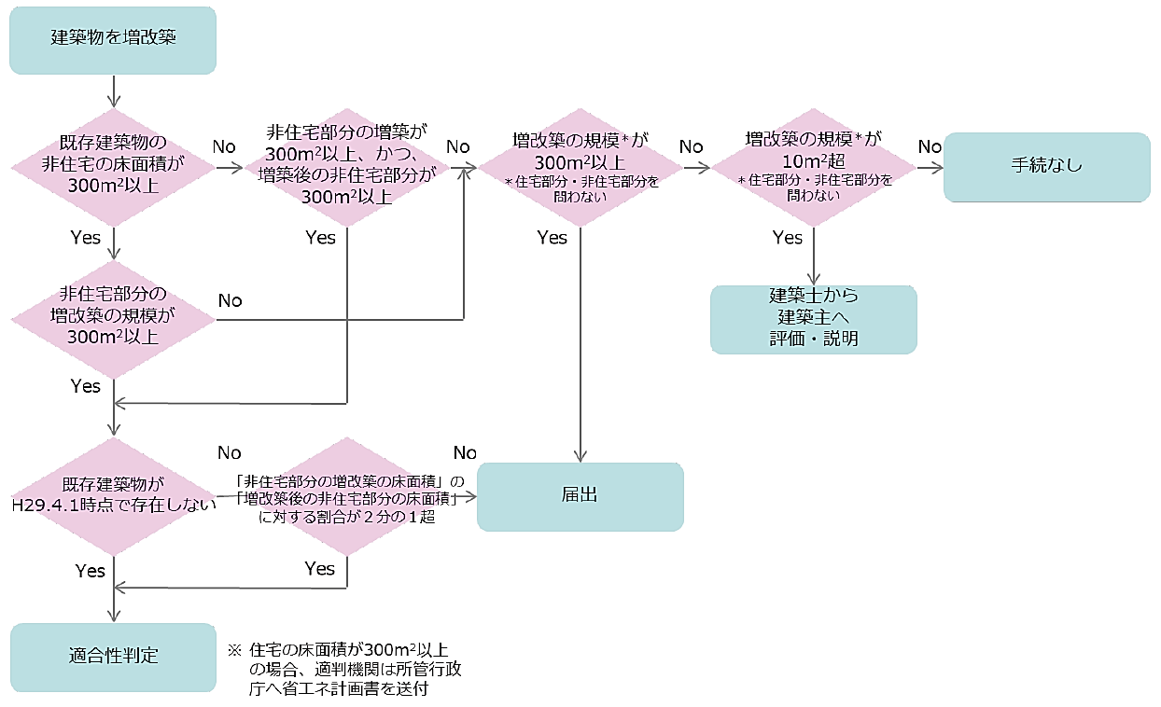

複合建築物の届出について
・ 非住宅部分が300㎡以上で、非住宅部分を除いた住宅部分が300㎡以上となる建築物につきましては、
弊社にて所管行政庁に書類（住宅部分）の届出を行います。
この場合は、正・副各１部と正の写し１部の合計３部を提出してください。

変更申請・軽微な変更について
・ 【計画変更】 | → 省エネルギー性適合性判定において計画変更が生じた場合
 | 建築基準法上の用途の変更・モデル建物法のモデル建物の変更・評価方法の変更など
・ 【軽微な変更説明書】 | → ルートA（省エネ性能が向上する変更）
 | → ルートB（一定範囲内の省エネ性能が減少する場合（省エネ性能の低下10％以内）
・ 【軽微な変更説明書＋軽微変更該当証明申請書】 |  | → ルートC 計算によって基準適合が明らかな変更

